1GD-FR-0020
 |  |  |  |  |  | PROCESO DE GESTIÓN DOCUMENTAL |  |  |  |  |  |  |  |  | POLICÍA NACIONAL
Código:1GD-FR-0020
Fecha: 04/07/2018 |  |  |  |  |  | DIAGNÓSTICO INTEGRAL PARA LOS ARCHIVOS DE LA POLICÍA NACIONAL
Versión: 0

CIUDAD: Tuluá (Valle del Cauca). |  |  |  |  |  |  |  |  | FECHA ELABORACIÓN DEL DIAGNÓSTICO |  |  |  |  |  |  | 1 |  | 9 |  |  | 2021
RESPONSABLE DEL DILIGENCIAMIENTO: Subintendente LEIDY CAROLINA MENDOZA BECERRA
A. IDENTIFICACIÓN
CÓDIGO Y NOMBRE DE LA UNIDAD: 4.14.12 - ESCUELA DE POLICÍA SIMÓN BOLÍVAR
FECHA DE CREACIÓN DE LA UNIDAD: 29 de marzo de 1959 |  |  |  |  |  |  |  |  | ACTO ADMINISTRATIVO DE CREACIÓN DE LA UNIDAD: No reporta
DIRECCIÓN DE LA UNIDAD: Kilometro 1 Vía La Rivera |  |  |  |  |  |  |  |  | ACTO ADMINISTRATIVO VIGENTE DE LA UNIDAD: Resolución 00932 del 27 de marzo de 2012
CORREO ELECTRÓNICO DE LA UNIDAD: Esbol.direc@policia.gov.co |  |  |  |  |  |  |  |  | TELÉFONO: 3205100246 |  |  |  |  |  |  |  | IP: 42501
A.1 DIRECTOR, COMANDANTE O JEFE DE LA UNIDAD:
NOMBRE: |  | JORGE FERNEY BAYONA SANCHEZ
GRADO: |  | TENIENTE CORONEL
CARGO: |  | DIRECTOR ESCUELA
TIEMPO EN EL CARGO: |  |  | 0 AÑOS 7 MESES 0 DÍAS
A.2 ADMINISTRACIÓN DEL ARCHIVO
Jefe Grupo de Gestión Documental
NOMBRES Y APELLIDOS: LEIDY CAROLINA MENDOZA BECERRA |  |  |  |  |  |  |  |  | CAPACITACIÓN O CURSOS EN GESTIÓN DOCUMENTAL Y ARCHIVÍSTICA
GRADO: SUBINTENDENTE |  |  |  |  |  |  |  |  | 1 | CURSO DE GESTIÓN DOCUMENTAL
CARGO: JEFE GRUPO GESTION DOCUMENTAL |  |  |  |  |  |  |  |  | 2
TIEMPO EN EL PROCESO DE GESTIÓN DOCUMENTAL: 00 años 04 meses, 04 días |  |  |  |  |  |  |  |  | 3
TIEMPO EN LA INSTITUCIÓN: 13 años 06 meses 26 dias |  |  |  |  |  |  |  |  | 4
CORREO INSTITUCIONAL: leidy.mendoza@correo.policia.gov.co |  |  |  |  |  |  |  |  | 5
No. CELULAR: 3508559925 |  |  |  |  |  |  |  |  | 6
No IP DE LA OFICINA Y/O GRUPO: No aplica |  |  |  |  |  |  |  |  | 7
CONDICIÓN MÉDICO LABORAL: Reubicación Laboral |  |  |  |  |  |  |  |  | 8
Funciones del Jefe Grupo de Gestión Documental
1 | Supervisar el trámite en las ventanillas únicas de la documentación oficial a través de mecanismos para que se garantice el manejo expedito y controlado de la correspondencia.
2 | Verificar el cumplimiento a los lineamientos del proceso de gestión documental, respecto al control de registros para que se ejecuten las directrices y regulaciones de los entes competentes.
3 | Supervisar la ejecución del procedimiento archivo central con el fin de garantizar la disponibilidad e integridad de los activos de información para la consulta.
4 | Proyectar las modificaciones o actualizaciones de las tablas de retención documental cuando se requiera, para el trámite respectivo ante el comité de archivo de la unidad.
5 | Implementar el sistema de gestión integral de acuerdo con los lineamientos institucionales, efectuando mejora continua en los procesos que lo requieran.
6 | Realizar las actividades establecidas para la implementación del sistema de gestión ambiental en la Policía Nacional
7 | Guardar la reserva y confidencialidad de los documentos e información que sea de su conocimiento dentro del cumplimiento de sus funciones.
Responsable Archivo Central
NOMBRES Y APELLIDOS: SEVILLA PAJOY HENRRY FERNANDO |  |  |  |  |  |  |  |  | CAPACITACIÓN O CURSOS EN GESTIÓN DOCUMENTAL Y ARCHIVÍSTICA
GRADO: PATRULLERO |  |  |  |  |  |  |  |  | 1 | CURSO DESARROLLO DE HABILIDADES DIGITALES PARA LA GESTION DE LA INFORMACION
CARGO: AUXILIAR DE ARCHIVO |  |  |  |  |  |  |  |  | 2
TIEMPO EN EL PROCESO DE GESTIÓN DOCUMENTAL: 00 años, 00 meses, 05 días. |  |  |  |  |  |  |  |  | 3
TIEMPO EN LA INSTITUCIÓN: 07 años, 06 meses, 23 días |  |  |  |  |  |  |  |  | 4
CORREO INSTITUCIONAL: henry.sevilla4702@correo.policia.gov.co |  |  |  |  |  |  |  |  | 5
No. CELULAR: 3155593564 |  |  |  |  |  |  |  |  | 6
No IP DE LA OFICINA Y/O GRUPO: No aplica |  |  |  |  |  |  |  |  | 7
CONDICIÓN MÉDICO LABORAL: Apto |  |  |  |  |  |  |  |  | 8
Funciones del Responsable Archivo Central
1 | Ejecutar los lineamientos establecidos para la revisión y organización de las transferencias documentales que son recibidas para garantizar la disponibilidad de la información cuando sea solicitada.
2 | Realizar el monitoreo de las condiciones medio ambientales establecidas para la conservación de la documentación en sus diferentes formatos para evitar la pérdida de información por contaminación del acervo documental.
3 | Brindar la información que corresponda de acuerdo a la naturaleza del cargo, a quien la requiera, siguiendo los lineamientos de la normativa establecida.
4 | Realizar las actividades establecidas en la gestión documental, aplicando la normativa vigente.
5 | Realizar las actividades establecidas para la implementación del sistema de gestión ambiental en la Policía Nacional.
6 | Guardar la reserva y confidencialidad de los documentos e información que sea de su conocimiento dentro del cumplimiento de sus funciones.
7 | Implementar el sistema de gestión integral de acuerdo con los lineamientos institucionales, efectuando mejora continua en los procesos que lo requieran.
TALENTO HUMANO
GRADO | APELLIDOS Y NOMBRES |  |  |  | CÉDULA | CARGO ACTUAL | No. De Celular | TIEMPO DE SERVICIO EN LA UNIDAD |  |  | TIEMPO EN EL PROCESO DE GESTIÓN DOCUMENTAL |  |  | NIVEL ACADÉMICO |  |  |  |  | CONDICIÓN MÉDICO LABORAL
 |  |  |  |  |  |  |  | Años | Meses | Días | Años | Meses | Días
SI | LEIDY CAROLINA MENDOZA BECERRA |  |  |  | 1123084748 | JEFE GRUPO GESTION DOCUMENTAL | 3508559925 | 1 | 6 | 1 | 0 | 4 | 4 | ADMINISTRADOR POLICIA |  |  |  |  | REUBICACIÓN LABORAL
PT | SEVILLA PAJOY HENRY FERNANDO |  |  |  | 1080363780 | AUXILIAR DE ARCHIVO | 3155593564 | 1 | 3 | 13 | 0 | 0 | 5 | TECNICO PROFESIONAL EN SERVICIO DE POLICIA |  |  |  |  | APTO
A.3 NIVEL Y TIPO DE ARCHIVO
NIVEL DE LA UNIDAD |  |  |  |  | Asesor |  | Control |  | Operativo |  |  |  | Administrativo |  |  |  |  | Docente
 |  |  |  |  |  |  |  |  |  |  |  |  |  |  |  |  |  | X
JURISDICCIÓN |  |  |  |  | Dirección |  |  | Oficina Asesora |  |  | Región |  | Metropolitana |  | Departamento |  |  | Escuela de Policía |  |  |  | Centro de Instrucción
 |  |  |  |  |  |  |  |  |  |  |  |  |  |  |  |  |  | X
MISIÓN DE LA UNIDAD |  |  |  |  | Formar y capacitar integralmente el talento humano de la Policia Nacional de Colombia, a travez del Proyecto Educativo Institucional, con el proposito de desarrollar competencias para el servicio de policia, con enfasis en el respeto de los Derechos Humanos y el cumplimiento de las funciones de docencia, investigacion y proyeccion social, con el fin de contribuir a la satisfaccion de las nesecidades de seguridad y convivencia ciudadana.
SISTEMA DE ARCHIVO |  |  |  |  | Centralizado |  |  |  |  |  |  | Descentralizado
 |  |  |  |  | X
CLASES DE ARCHIVOS |  |  |  |  | Archivo de Gestión |  | Archivo de Central |  | Archivo Intermedio |  |  | Archivo Histórico |  |  | Número de Depósitos
...
B. Inspección y mantenimiento de sistemas de almacenamiento e instalaciones físicas |  |  |  |  |  | Archivo Central |  |  | Inpección y Mantenimiento: * Evaluar periódicamente el estado de conservación de los materiales constructivos de las instalaciones o edificio, estantería y mobiliario. * Identificar factores de alteración, redes de energía, conducción de agua, materiales inflamables, focos de suciedad o materiales que acumulen polvo o mugre. |  |  | Se realiza en coordinación con el Jefe del Grupo Logistico, sin identificar factores de alteración, redes de energía, conducción de agua, materiales inflamables, focos de suciedad o materiales que acumulen polvo o mugre. |  |  | Trimestral
C. Saneamiento ambiental: desinfección, desratización y desinsectación |  |  |  |  |  | Archivo Central |  |  | Limpieza, Desinfección, Control de Plagas: * Identificar las fuentes de polvo y/o suciedad y realizar las actividades necesarias para corregir esa situación. * Adoptar medidas de seguridad industrial para los funcionarios. * Identificar los focos de contaminación biológica y entradas de agentes bióticos y corregir esa situación. * Evaluar el estado de conservación de la documentación, grados de deterioro y actividad del agente contaminante según los parámetros indicados en el programa. * Aislar el material contaminado según los parámetros indicados en el programa. * Realizar el tratamiento y/o mantenimiento individual sobre la documentación, mobiliario, elementos de trabajo, etc., así como los procedimientos de desratización, desinsectación y demás actividades de limpieza y control, con productos y procedimientos técnicos según los parámetros indicados en el programa. * Instalar elementos de protección contra plagas en los espacios como por ejemplo, rejillas, mallas, anjeos, Etc., en caso de evidenciar la necesidad. |  |  | Se da cumplimiento al cronograma anual de sensibilización para el Sistema Integrado de Conservación y el proceso de Gestión Documental, dirigido al personal que integra las oficinas productoras de cada unidad, donde se abordan los siguientes temas: * Medidas de prevención y cuidado de la salud durante el desarrollo de las actividades de manipulación u organización de documentos al interior de los Archivos de Gestión y Archivo Central (elementos de Bioseguridad - EPP). * Uso de materiales para archivo y manipulación de unidades de conservación (cajas y carpetas). * Identificación, manipulación y separación de documentos afectados por biodeterioro. * Limpieza de áreas de trabajo, mobiliario y documentos. * Manejo de extintores, sistemas de alarma y campañas preventivas asociadas con el plan de emergencias de archivo. * Atención de emergencias que involucren documentos, búsqueda y rescate de material documental |  |  | Trimestral
D. Monitoreo y control de condiciones ambientales |  |  |  |  |  | Archivo Central |  |  | Control de Condiciones Ambientales: * Evaluar y controlar el entorno climático y microclimático: luz, temperatura, humedad relativa, ventilación y contaminantes atmosféricos para proteger la documentación y adoptar medidas correctivas según los parámetros indicados en el programa. * Realizar los registros de mediciones de control ambiental según los parámetros indicados en el programa. * Utilizar filtros de control UV, persianas, ventiladores, sistemas naturales o artificiales de climatización, filtros de polvo, utilización de los instrumentos necesarios para el desarrollo del control ambiental. |  |  | Comunicación Oficial Electrónica No. GS-2021-007008-ESBOL Comunicación Oficial Electrónica No. GS-2021-007344-ESBOL Comunicación Oficial Electrónica No. GS-2021-007008-ESBOL Comunicación Oficial Electrónica No. GS-2021-006440-ESBOL |  |  | Diario
E. Almacenamiento y re-almacenamiento |  |  |  |  |  | Archivo Central |  |  | Actividades sobre el material para la producción documental y almacenamiento. * Adquirir unidades que respondan a las necesidades particulares * Realizar las actividades correctivas de reemplazo de las unidades de conservación que presenten un desgaste o deterioro considerable que pongan en riesgo la conservación de la documentación según los parámetros indicados en el programa. * Establecer parámetros para la compra de unidades de conservación y demás elementos teniendo en cuenta material y soporte documental (dimensiones, resistencia de los materiales, diseño de las unidades, recubrimiento interno, acabados, etc.), compra, adecuación y mantenimiento de unidades de almacenamiento y conservación que cumplan con los estándares de calidad establecidos por el Archivo General de la Nación. |  |  | Plan de necesidades 2021 |  |  | Semestral
F. Prevención de emergencias y atención de desastres. |  |  |  |  |  | Archivo Central |  |  | Sensibilización, prevención de emergencias y atención de desastres en archivos. * Elaborar el plan de atención de emergencias y atención de desastres para archivos y reacción en caso de siniestros. + Sensibilizar al personal de la unidad respecto a los diferentes procedimientos a realizarse respecto a la conservación del patrimonio documental en el evento de una emergencia natural o antropogénica según los parámetros indicados en el programa. * Aplicar los procedimientos más adecuados sobre la documentación, en el evento de presentarse emergencias o desastres naturales o antropogénicos, según los parámetros indicados en el programa. |  |  | Acta No. 019 DIREC-GUGED 2.25 de fecha 10/07/2021 SOCIALIZACIÓN DEL PLAN DE EMERGENCIAS, EVACUACIÓN Y ATENCIÓN DE DESASTRES PARA LOS ARCHIVOS, AL PERSONAL ADSCRITO A LA ESCUELA DE POLICÍA SIMÓN BOLÍVAR. |  |  | Trimestral
PLAN DE CONSERVACIÓN PREVENTIVA
Programa |  |  |  |  |  | Clase de Archivo |  |  | Actividad |  |  | Evidencia |  |  | periodicidad |  |  |  |  | Observaciones
A. Preservación digitla a largo plazo |  |  |  |  |  | Archivo Central |  |  | No aplica |  |  | No aplica |  |  | No aplica
EVIDENCIA FOTOGRÁFICA
SE DEBERÁ ANEXAR FOTOGRAFÍAS QUE DEN CUANTA DE LAS CONDICIONES DE ORGANIZACIÓN, ADMINISTRACIÓN, CUSTODIA Y CONSERVACIÓN DE LOS ACERVOS DOCUMENTALES
Plan de conservación de preventiva
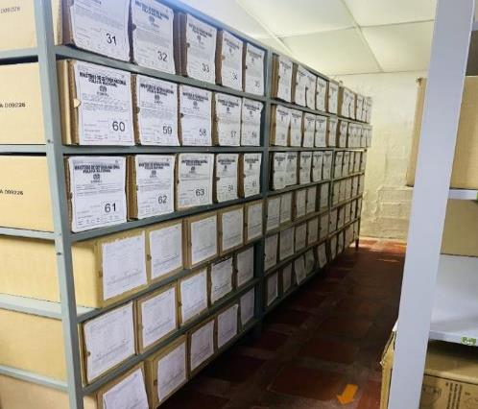
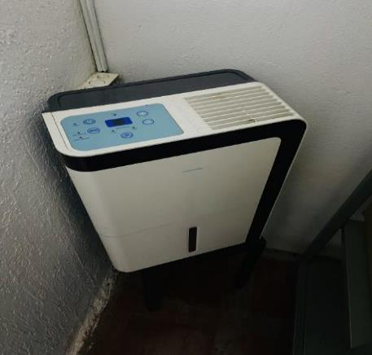
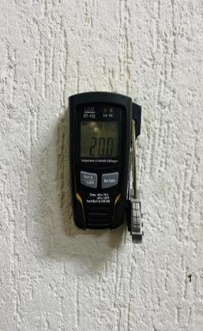
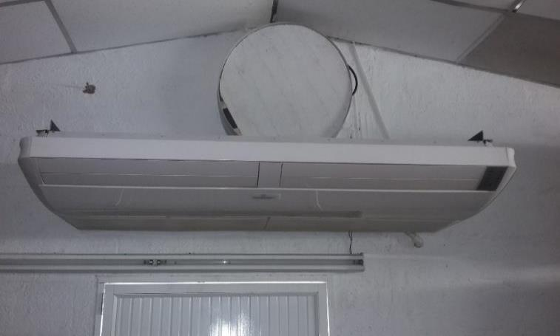
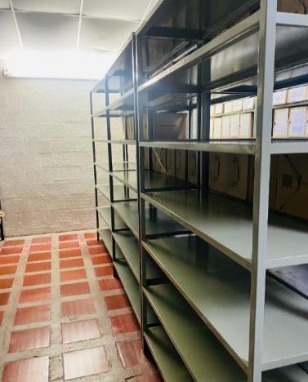
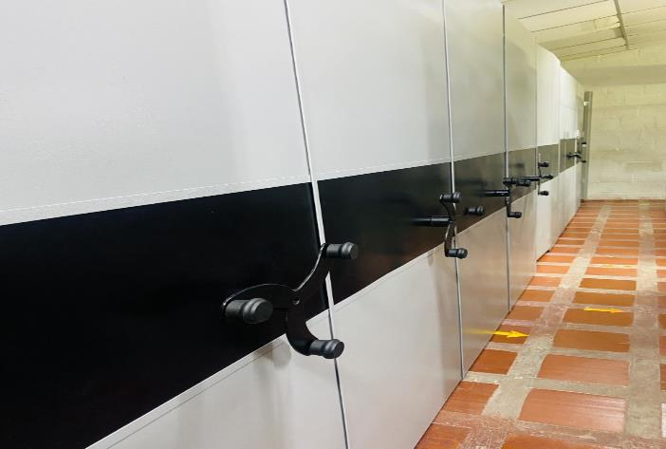
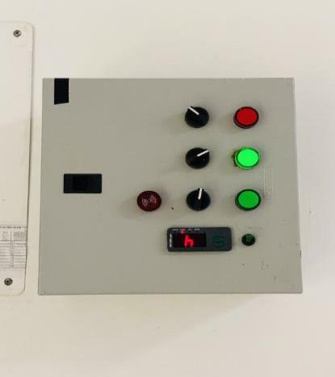

Fecha de Elaboración |  |  | 1 | 9 | 2021 |  | Fecha de Elaboración |  | 1 | 9 | 2021 |  |  |  | VISTO BUENO JEFE DE LA UNIDAD
Diagnostico Elaborado por: |  |  | SI. LEIDY CAROLINA MENDOZA BECERRA |  |  |  | Jefe Grupo de Gestión Documental |  | SI. LEIDY CAROLINA MENDOZA BECERRA |  |  |  |  |  | Comandante de Unidad | TC. JORGE FERNEY BAYONA SANCHEZ
 |  |  | Grado Nombres y Apellidos |  |  |  |  |  | Grado Nombres y Apellidos |  |  |  |  |  |  | Grado Nombres y Apellidos

Firma |  |  |  |  |  |  | Firma |  |  |  |  |  |  |  |  | Firma

